Estadísticas
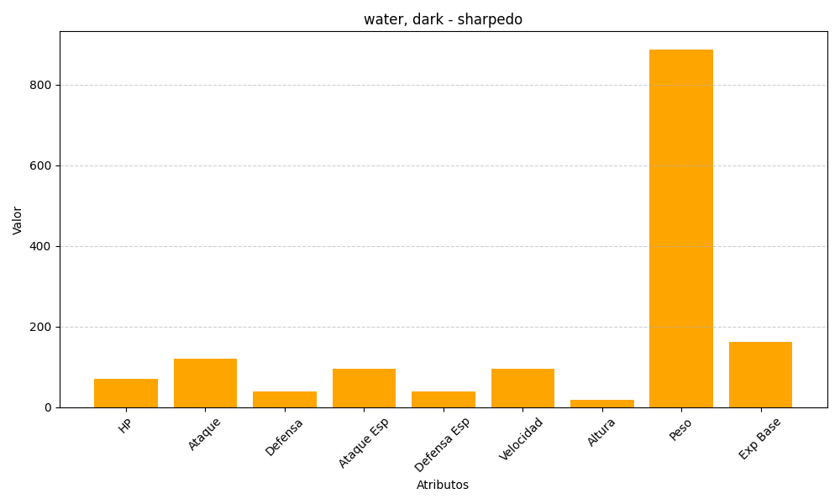
ID | Nombre | Tipo | HP | Ataque | Defensa | Ataque Especial | Defensa Especial | Velocidad | Altura | Peso | Experiencia Base
319 | sharpedo | water, dark | 70 | 120 | 40 | 95 | 40 | 95 | 18 | 888 | 161

